상품제안서
위드보틀 슬림 트라이탄 500ml | 상품코드: S12285

 |  |  |  |  |  |  | 02-713-8555 | www.synergygift.co.kr
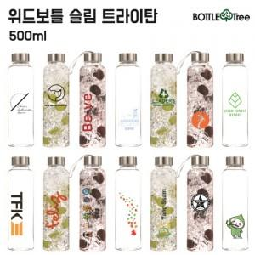 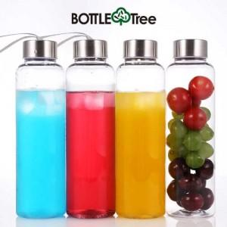

【상세/제작정보】

【인쇄/포장옵션】 | 실크, 풀칼라 / 포장지포장

【공급단가】 | 수량 | 100~ | 300~ | 500~ | 1,000~ | 3,000~
*VAT별도 | 일반형 | 2,700원 | 2,600원 | 2,500원 | 2,400원 | 2,340원
 | 스트랩형 | 2,830원 | 2,730원 | 2,620원 | 2,520원 | 2,450원

【상품 URL】 | https://www.synergygift.co.kr:443/src/goods_detail.php?gdno=9318

